关系图
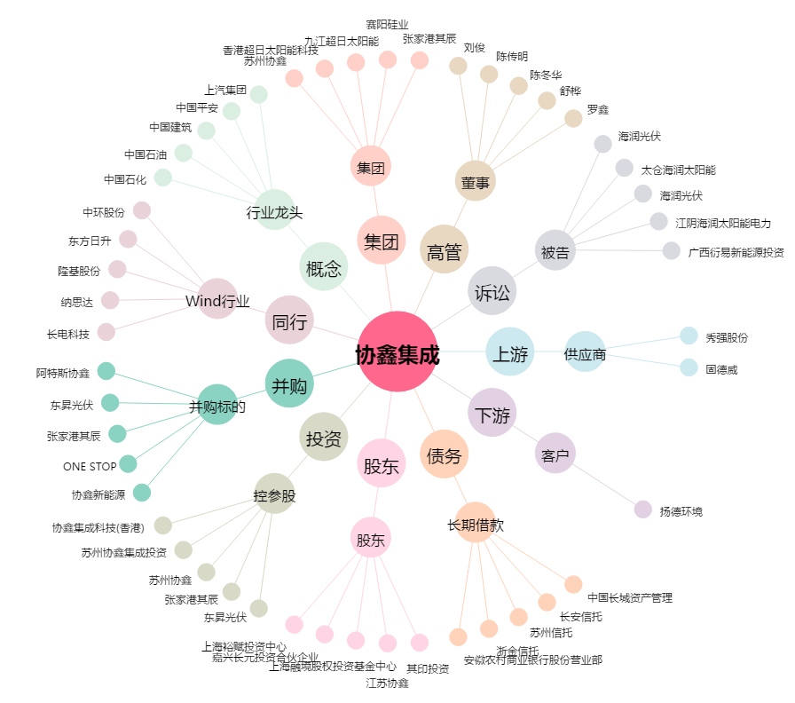
协鑫集成[002506.SZ] - 关系概览图

